Баг-репорт
ID | Название | Описание | Шаги воспроизведения | Ожидаемый результат | Фактический результат | Приоритет | Серьезность | Окружение | Вложения | Дополнительная информация
A | Страница в целом
A1 | На вкладке в браузере опечатка в слове "мира" и лишний ампенсанд | На вкладке в браузере страница называется "Организация рейса в любую точку мыра", далее символ "&", не несущий смысловую нагрузку | 1. Открыть https://lucky-test.ru/test-task/index.html 2. Навести указатель на ярлык вкладки с названием страницы 3. Обратить внимание на название страницы | Страница называется "Организация рейса в любую точку мира" | Страница называется "Организация рейса в любую точку мыра &" | P3 Низкий | S5 Тривиальная | Ссылка на окружение | 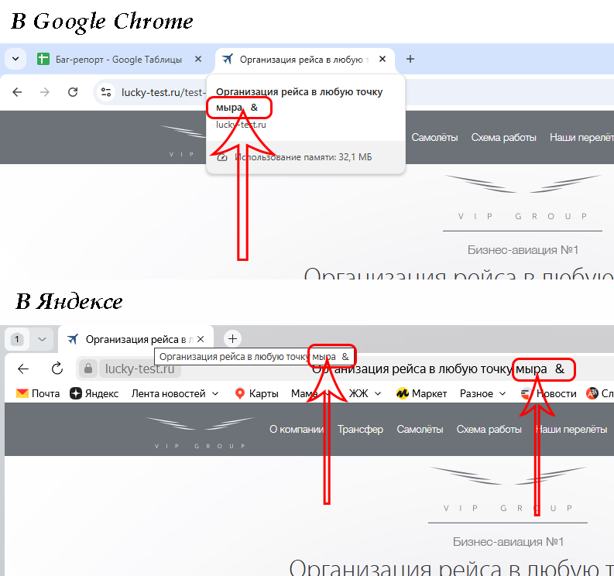
A2 | Заголовки разделов не видны под хедером | При переходе по ссылкам главного меню, заголовки разделов смещены вверх и частично скрыты хедером | 1. Открыть https://lucky-test.ru/test-task/index.html 2. Прокликать пункты меню Трансфер, Схема работы, Наши перелеты, Отзывы 3. Обратить внимание на местонахождение заголовков разделов | Виден текст заголовков разделов | Заголовки разделов "уехали" под хидер, видны частично | P3 Низкий | S5 Тривиальная | Ссылка на окружение | 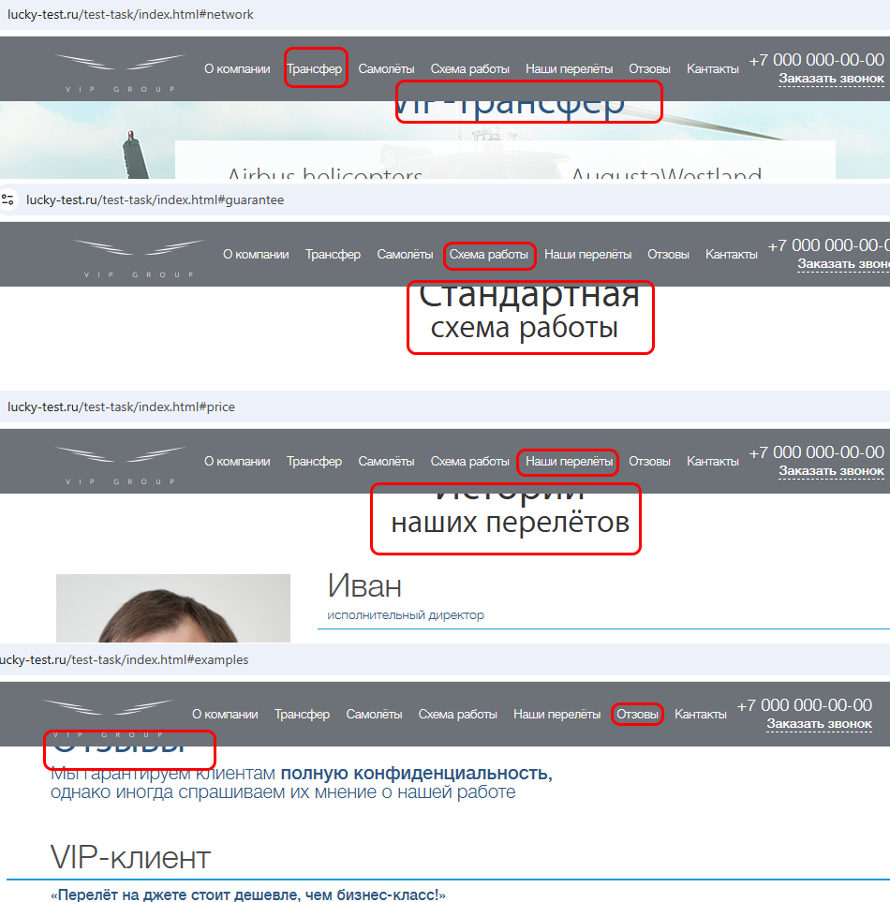
A3 | Порядок пунктов меню в хедере не соответствует порядку разделов на странице | Порядок пунктов меню в хедере не соответствует порядку разделов на странице; порядок пунктов меню: О компании, Трансфер, Самолёты, Схема работы; порядок разделов на странице: О компании, Самолеты, Схема работы, Трансфер | 1. Открыть https://lucky-test.ru/test-task/index.html 2. Скроллить до заголовка "VIP-трансфер" 3. Обратить внимание на соответствие пунктов меню в хедере и порядок разделов на странице | На странице порядок разделов соответствует порядку пунктов меню, последовательно идут разделы, соответствующие меню О компании, Трансфер, Самолёты, Схема работ | На странице порядок разделов не соответствует порядку пунктов меню, Трансфер идет после Схемы работ | P3 Низкий | S4 Незначительная | Ссылка на окружение | 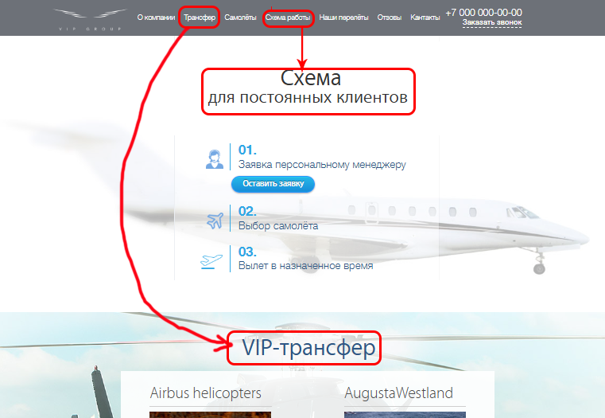
В | Хедер
B1 | Опечатки в словах Отзывы и Контакты | Опечатки в названии пунктов меню "Отзывы" и "Контакты" в хедере | 1. Открыть https://lucky-test.ru/test-task/index.html 2. Обратить внимание на название пункта меню "Контакты" | Пункты меню называются Отзывы и Контакты | Пункты меню называются Отзовы и Кантакты | P3 Низкий | S5 Тривиальная | Ссылка на окружение
C | Раздел "О компании"
C1 | В плашке "Закажите срочный рейс" отсутствует кнопка заказа | В разделе "О компании" в плашке " Закажите срочный рейс в любую точку мира" нет кнопки для вызова окна заказа | 1. Открыть https://lucky-test.ru/test-task/index.html 2. Скроллить вниз до текста "Куда вы хотите отправиться сегодня? Париж, Стамбул, Токио?.." 3. Обратить внимание на текст в плашке справа | На плашке видны текст "Закажите срочный рейс в любую точку мира" и кнопка заказа | На плашке виден текст "Закажите срочный рейс в любую точку мира request2()" | P2 Средний | S4 Незначительная | Ссылка на окружение | 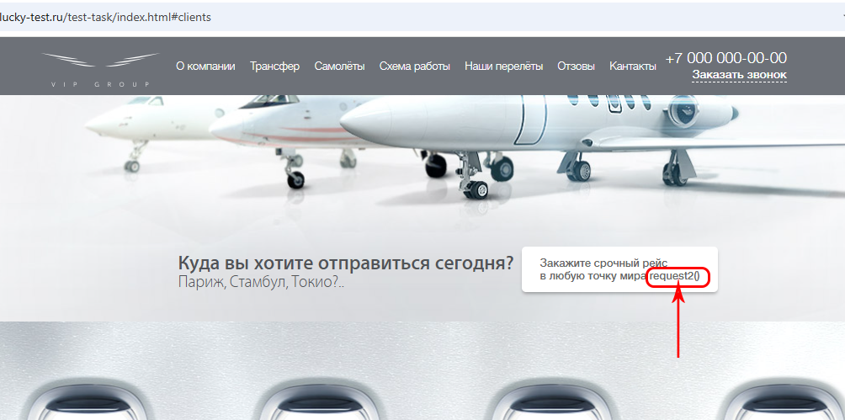
C2 | Опечатка в слове "Шампанское" | В разделе "О компании" есть опечатка в заголовке акции "Шампанское в подарок" | 1. Открыть https://lucky-test.ru/test-task/index.html 2. Скроллить вниз до акции "Шампанское в подарок" 3. Обратить внимание на заголовок акции | Текст заголовка: "Шампанское в подарок" | Текст заголовка: "Шампанкое в подарок" | P3 Низкий | S5 Тривиальная | Ссылка на окружение
C3 | Отсутствует калькулятор в разделе "Работаем по всем направлениям" по клику на кнопке "Рассчитать" (стоимость рейса) | По клику на кнопке "Рассчитать" (стоимость рейса) в разделе "Работаем по всем направлениям" вместо окна калькулятора стоимости рейса выходит окно заказа рейса | 1. Открыть https://lucky-test.ru/test-task/index.html 2. Скроллить до плашки с кнопкой "Рассчитать" и текстом "Стоимость рейса" 3. Кликнуть по кнопке "Рассчитать" | Появляется окно калькулятора стоимости рейса | Появляется окно заказа рейса | P2 Средний | S3 Значительная | Ссылка на окружение | 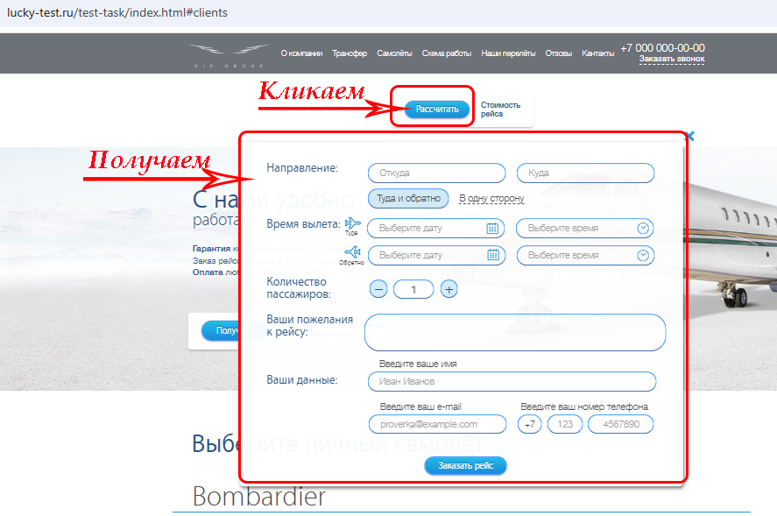
D | Раздел "Самолеты"
D1 | Выходит окно "Оставьте заявку" у одного из самолетов Cessna при клике кнопки Заказать | В разделе "Самолеты" у одного из самолетов Cessna при клике кнопки Заказать выходит окно Оставьте заявку, тогда как у остальных самолетов при клике на "Заказать" выходит окно заказа рейса | 1. Открыть https://lucky-test.ru/test-task/index.html 2. В главном меню кликнуть "Самолеты" 3. Кликнуть по кнопке "Заказать" под вторым самолетом марки Cessna | Появляется окно заказа рейса | Появляется окно "Оставьте заявку" | P3 Низкий | S4 Незначительная | Ссылка на окружение | 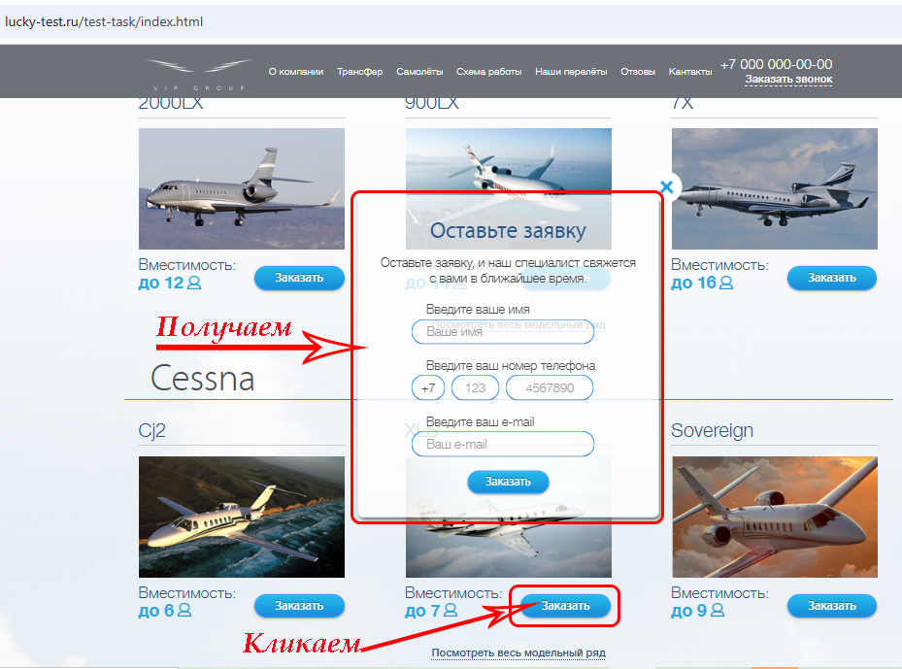
1. Открыть https://lucky-test.ru/test-task/index.html 2. В главном меню кликнуть "Самолеты" 3. Кликнуть по ссылке "Посмотреть весь модельный ряд" | Появлется окно заявки в разделе выбора самолёта при клике по ссылке "Посмотреть весь модельный ряд" | Появлется окно "Оставьте заявку" в разделе "Выберите личный самолёт" при клике по ссылке "Посмотреть весь модельный ряд" | 1. Открыть https://lucky-test.ru/test-task/index.html 2. В главном меню кликнуть "Самолеты" 3. Кликнуть по ссылке "Посмотреть весь модельный ряд" | Разворачивается скрытая облать с моделями самолетов | Выходит окно "Оставьте заявку" | P2 Средний | S3 Значительная | Ссылка на окружение | 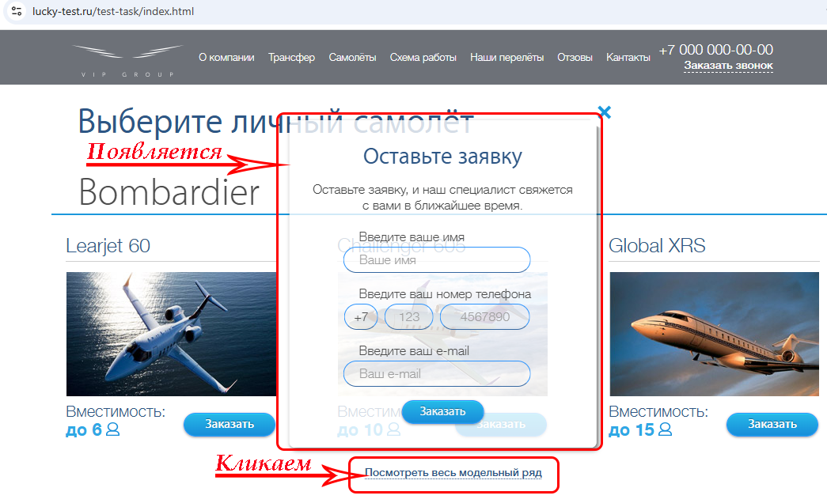 | Данный дефект наблюдается для всех марок самолетов
D3 | Опечатка в названии самолета Lineage | Опечатка в названии самолета Lineage модельного ряда Embraer | 1. Открыть https://lucky-test.ru/test-task/index.html 2. В главном меню кликнуть "Самолеты" 3. Скроллить до модельного ряда Embraer 4. Обратить внимание на название третьей модели | Модель называется "Lineage 1000" | Модель называется "Linage 1000" | P3 Низкий | S5 Тривиальная | Ссылка на окружение | 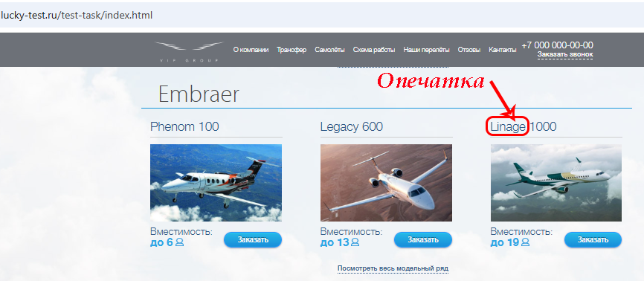
E | Раздел "Трансфер"
E1 | Опечатка в названии вертолета AgustaWestland | В разделе "VIP-трансфер" опечатка в названии вертолета AgustaWestland | 1. Открыть https://lucky-test.ru/test-task/index.html 2. В главном меню кликнуть "Трансфер" 3. Обратить внимание на название второго вертолета | Вертолет называется AgustaWestland | Вертолет называется AugustaWestland | P3 Низкий | S5 Тривиальная | Ссылка на окружение | 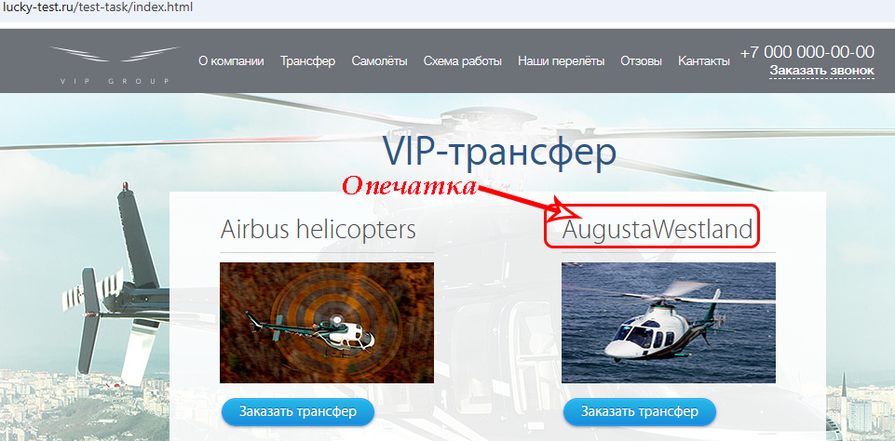
F | Раздел "Наши перелеты"
F1 | Мужское фото у менеджера с женским именем | В разделе "Истории наших перелетов" гендерное несоответствие между именем и фото менеджера | 1. Открыть https://lucky-test.ru/test-task/index.html 2. В главном меню кликнуть "Наши перелеты" 3. Обратить внимание на имя и фото второго менеджера | Фото соответствует имени менеджера | Гендерное несоответствие между именем и фото менеджера | P3 Низкий | S5 Тривиальная | Ссылка на окружение | 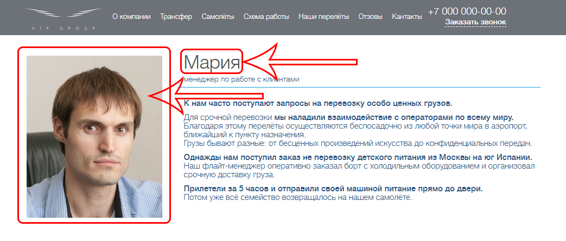
F2 | Отсутствие фото у менеджера | В разделе "Истории наших перелетов" у одного из менеджеров отсутствует фото | 1. Открыть https://lucky-test.ru/test-task/index.html 2. В главном меню кликнуть "Наши перелеты" 3. Обратить внимание на место для фото у третьего менеджера (Виталия) | У всех менеджеров есть фото | У третьего менеджера нет фото | P3 Низкий | S5 Тривиальная | Ссылка на окружение | 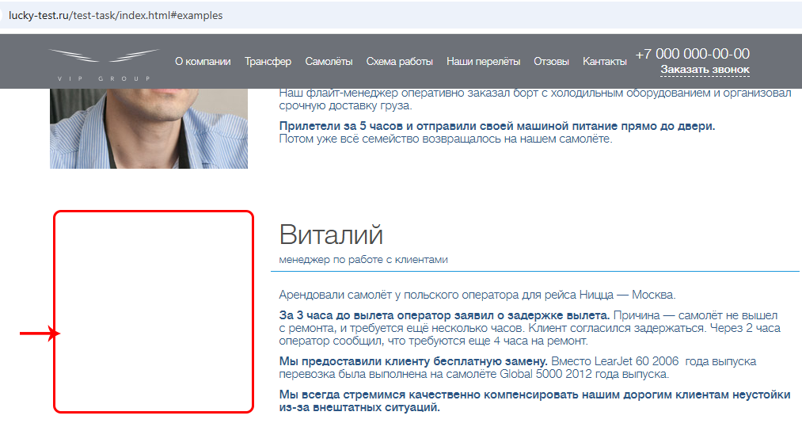
G | Форма заказа рейса
G1 | Не работает календарик в форме заказа рейса | Не работает календарик в форме заказа рейса, возможен только ручной ввод даты | 1. Открыть https://lucky-test.ru/test-task/index.html 2. Скроллить до формы "Закажите свой идеальный рейс" 3. Кликнуть по значку календарика в полях "Время вылета" -> "Туда" -> "Выберите дату" и "Время вылета" -> "Оттуда" -> "Выберите дату" | Открывается календарь, пользователь может выбирать дату | Календарь не открывается, пользователь вводит дату вручную | P2 Средний | S4 Незначительная | Ссылка на окружение | 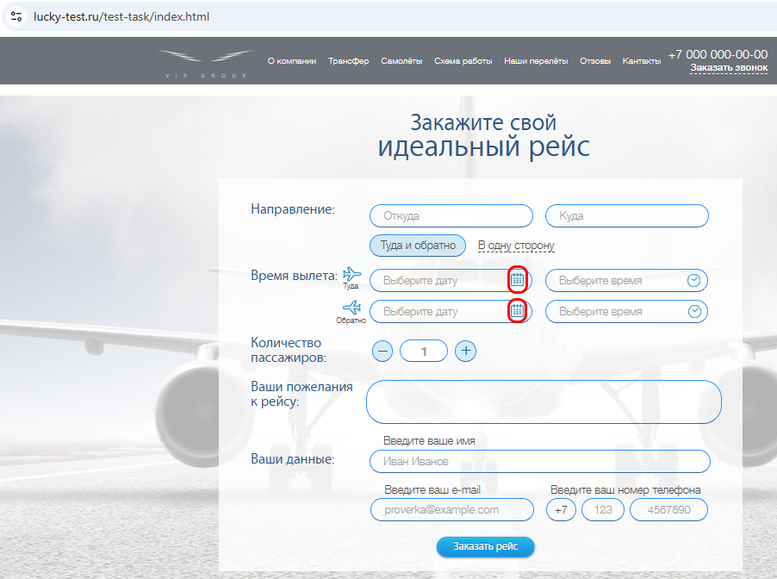 | Этот дефект наблюдается при заполнении формы заказа рейса: - находящейся на странице лендинга в под заголовком "Закажите свой идеальный рейс"; - вызываемой в разделе "Стандартная схема работы", кнопкой "Оставить заявку"; - вызываемой вразделе "Трансфер" кнопкой "Заказать трансфер"; - вызываемой в разделе "Самолеты" кнопкой "Заказать".
G2 | Не работает функция выбора времени в форме "Закажите свой идеальный рейс" | в форме "Закажите свой идеальный рейс" при клике на иконку Часы ничего не происходит, возможен только ручной ввод времени | 1. Открыть https://lucky-test.ru/test-task/index.html 2. Скроллить до формы "Закажите свой идеальный рейс" 3. Кликнуть по значку Часы в полях "Время вылета" - Туда" - "Выберите время" и "Время вылета" - "Оттуда" - "Выберите время" | Открывается элемент выбора времени, пользователь может выбирать время | Элемент выбора времени не открывается, пользователь вводит время вручную | P2 Средний | S4 Незначительная | Ссылка на окружение | 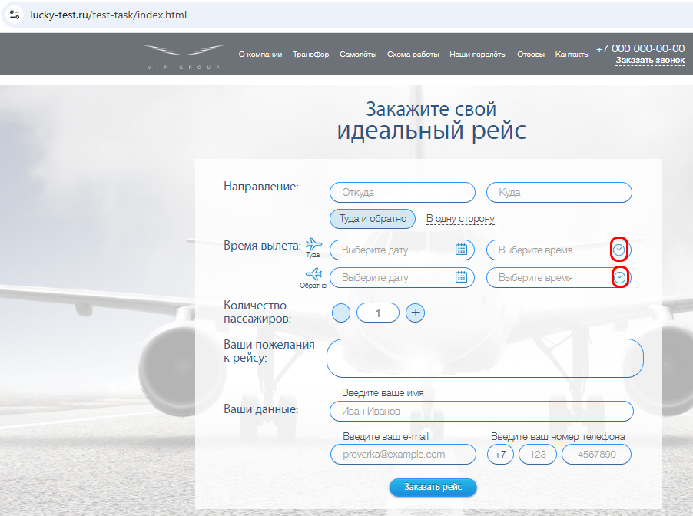 | Этот дефект наблюдается при заполнении формы заказа рейса: - находящейся на странице лендинга в под заголовком "Закажите свой идеальный рейс"; - вызываемой в разделе "Стандартная схема работы", кнопкой "Оставить заявку"; - вызываемой вразделе "Трансфер" кнопкой "Заказать трансфер"; - вызываемой в разделе "Самолеты" кнопкой "Заказать".
G3 | При выборе радиокнопки "В одну сторону" пользователь может вводить дату/ время вылета обратно | При выборе радиокнопки "В одну сторону" пользователь может вводить дату/время вылета как туда, так и обратно | 1. Открыть https://lucky-test.ru/test-task/index.html 2. Скроллить до формы "Закажите свой идеальный рейс" 3. Выбрать радиокнопку "В одну сторону" 4. Ввести время вылета туда и обратно | Поля для заполнения времени вылета обратно блокируются | Пользователь может ввести время вылета обратно | P3 Низкий | S4 Незначительная | Ссылка на окружение |  | Этот дефект наблюдается при заполнении формы заказа рейса: - находящейся на странице лендинга в под заголовком "Закажите свой идеальный рейс"; - вызываемой в разделе "Стандартная схема работы", кнопкой "Оставить заявку"; - вызываемой вразделе "Трансфер" кнопкой "Заказать трансфер"; - вызываемой в разделе "Самолеты" кнопкой "Заказать".
G4 | Вводится текст белого цвета в текстовую область "Ваши пожелания к рейсу" при заполнении формы заказа рейса | В форме заказа рейса при заполнении текстовой области "Ваши пожелания к рейсу" не виден курсор и вводится текст белого цвета, невидимый на белом фоне | 1. Открыть https://lucky-test.ru/test-task/index.html 2. Скроллить до формы "Закажите свой идеальный рейс" 3 . Кликнуть по текстовой области "Ваши пожелания к рейсу", набрать с клавиатуры текст | В текстовой области виден курсор и вводимые символы | В текстовой области не видны курсор и вводимые символы | P2 Средний | S3 Значительная | Ссылка на окружение | 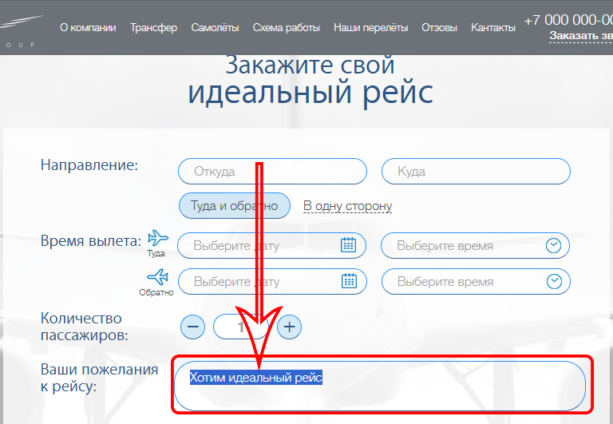 | Этот дефект наблюдается при заполнении формы заказа рейса: - находящейся на странице лендинга в под заголовком "Закажите свой идеальный рейс"; - вызываемой в разделе "Стандартная схема работы", кнопкой "Оставить заявку"; - вызываемой вразделе "Трансфер" кнопкой "Заказать трансфер"; - вызываемой в разделе "Самолеты" кнопкой "Заказать".
G5 | Нет возможности изменить количество пассажиров в форме заказа рейса | Не работают кнопки + и - для изменения количества пассажиров, нет возможности изменить количество пассажиров вручную (текстовое поле заблокировано атрибутом disabled) | 1. Открыть https://lucky-test.ru/test-task/index.html 2. Скроллить до формы "Закажите свой идеальный рейс" 3. Кликнуть по иконкам "+", "-", попытаться ввести число в поле ввода | Можно изменить количество пассажиров | Кнопки и поле не работают | P1 Высокий | S3 Значительная | Ссылка на окружение | 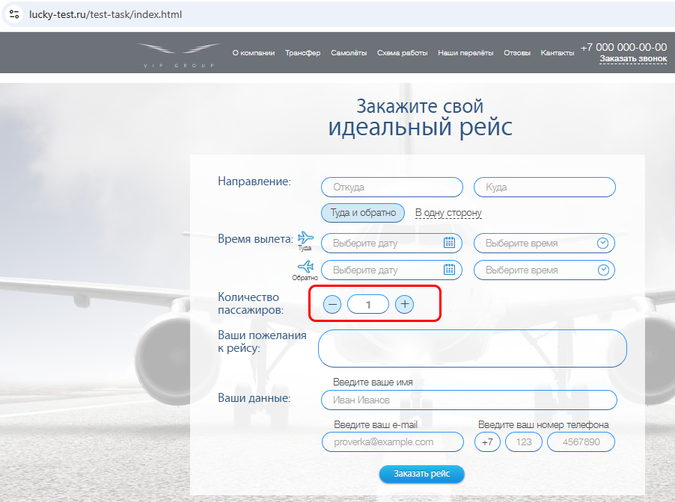 | Этот дефект наблюдается при заполнении формы заказа рейса: - находящейся на странице лендинга в под заголовком "Закажите свой идеальный рейс"; - вызываемой в разделе "Стандартная схема работы", кнопкой "Оставить заявку"; - вызываемой вразделе "Трансфер" кнопкой "Заказать трансфер"; - вызываемой в разделе "Самолеты" кнопкой "Заказать".
G6 | Возможен ввод невалидного номера телефона в формах заказа рейса | Возможен ввод номера телефона больше 10 цифр (максимальная длина полей ввода превышает необходимое количество знаков), можно вводить произвольные символы (не только цифры) в форме заказа рейса | 1. Открыть https://lucky-test.ru/test-task/index.html 2. Скроллить до формы "Закажите свой идеальный рейс" 3. В каждое из полей номера телефона ввести максимально возможное число произвольных символов | У пользователя нет возможности изменить шаблон номера телефона, есть проверка на ввод только цифр и на количество цифр | В первом поле пользователь может изменить +7 на другие символы, в двух других полях можно ввести произвольные символы, превышающие десять штук | P3 Низкий | S4 Незначительная | Ссылка на окружение | 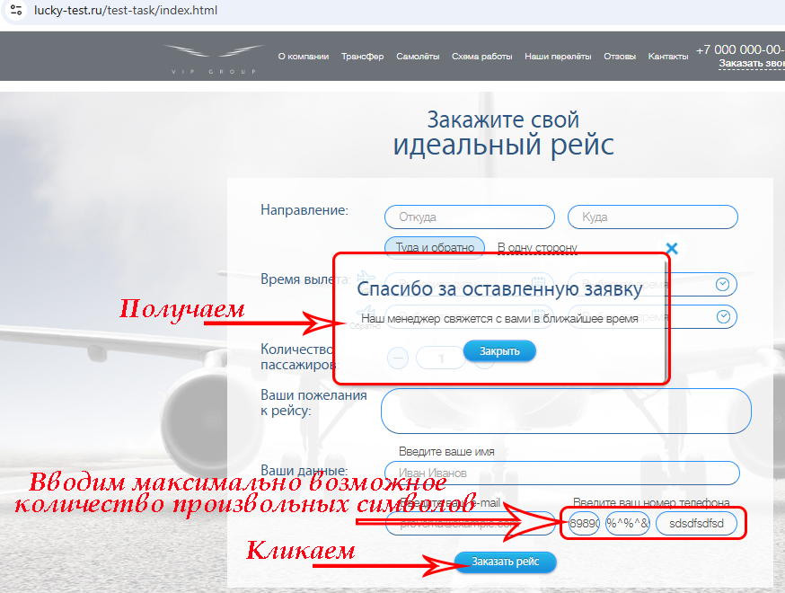 | "Этот дефект наблюдается при заполнении формы заказа рейса: - находящейся на странице лендинга в под заголовком ""Закажите свой идеальный рейс""; - вызываемой в разделе ""Стандартная схема работы"", кнопкой ""Оставить заявку""; - вызываемой вразделе ""Трансфер"" кнопкой ""Заказать трансфер""; - вызываемой в разделе ""Самолеты"" кнопкой ""Заказать"". Рекомендуется сделать одно поле для номера телефона (вместо трех) и сделать проверку на валидацию номера
G7 | Нет проверки в поле email'а | Пользователь может ввести невалидный email | 1. Открыть https://lucky-test.ru/test-task/index.html в браузере 2. Скроллить до формы "Закажите свой идеальный рейс" 3. В поле "Введите ваш e-mail" ввести произвольный текст без символа @ | Появляется сообщение/индикатор о невалидности емейла | Сообщение/индикатор о невалидности email'а не появляется | P3 Низкий | S4 Незначительная | Ссылка на окружение | 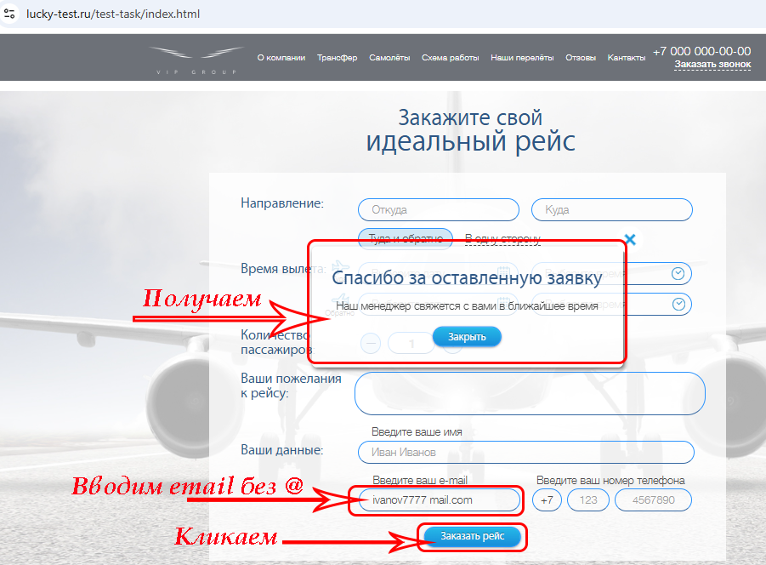 | Этот дефект наблюдается при заполнении формы заказа рейса: - находящейся на странице лендинга в под заголовком "Закажите свой идеальный рейс"; - вызываемой в разделе "Стандартная схема работы", кнопкой "Оставить заявку"; - вызываемой вразделе "Трансфер" кнопкой "Заказать трансфер"; - вызываемой в разделе "Самолеты" кнопкой "Заказать". Рекомендуется вместо простого текстового поля использовать поле типа email
G8 | Возможна отправка пустой формы | Возможна отправка пустой формы заказа рейса | 1. Открыть https://lucky-test.ru/test-task/index.html 2. Скроллить до формы "Закажите свой идеальный рейс" 3. Кликнуть по кнопке "Заказать рейс" | Появлется предупреждение, данные из формы не отправляются | Появляется окно "Спасибо за оставленную заявку" | P3 Низкий | S4 Незначительная | Ссылка на окружение | 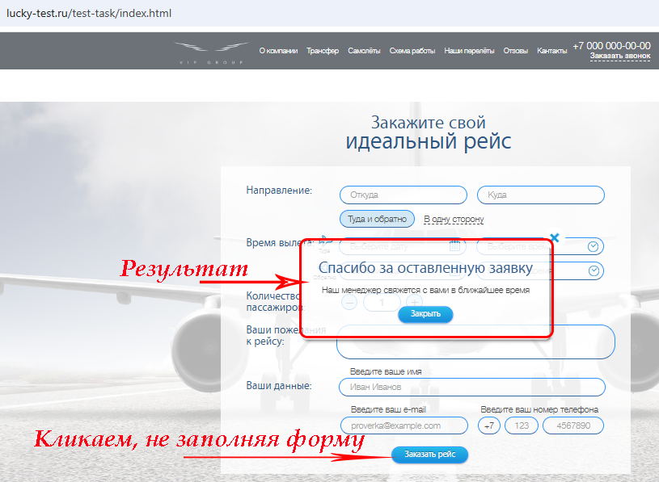 | Этот дефект наблюдается при заполнении формы заказа рейса: - находящейся на странице лендинга в под заголовком "Закажите свой идеальный рейс"; - вызываемой в разделе "Стандартная схема работы", кнопкой "Оставить заявку"; - вызываемой вразделе "Трансфер" кнопкой "Заказать трансфер"; - вызываемой в разделе "Самолеты" кнопкой "Заказать".
G9 | Данные из формы заказа рейса не отправляются на сервер | Данные из форм заказа рейса / Заказать звонок / Оставить заявку не отправляются на обработку | 1. В браузере открыть DevTools, вкладку Network 2. Открыть https://lucky-test.ru/test-task/index.html 3. Скроллить до формы "Закажите свой идеальный рейс" 4. Кликнуть по кнопке "Заказать рейс" | Появляется новый запрос, количество запросов увеличилось | Количество запросов не увеличилось | P1 Высокий | S2 Критическая | Ссылка на окружение | 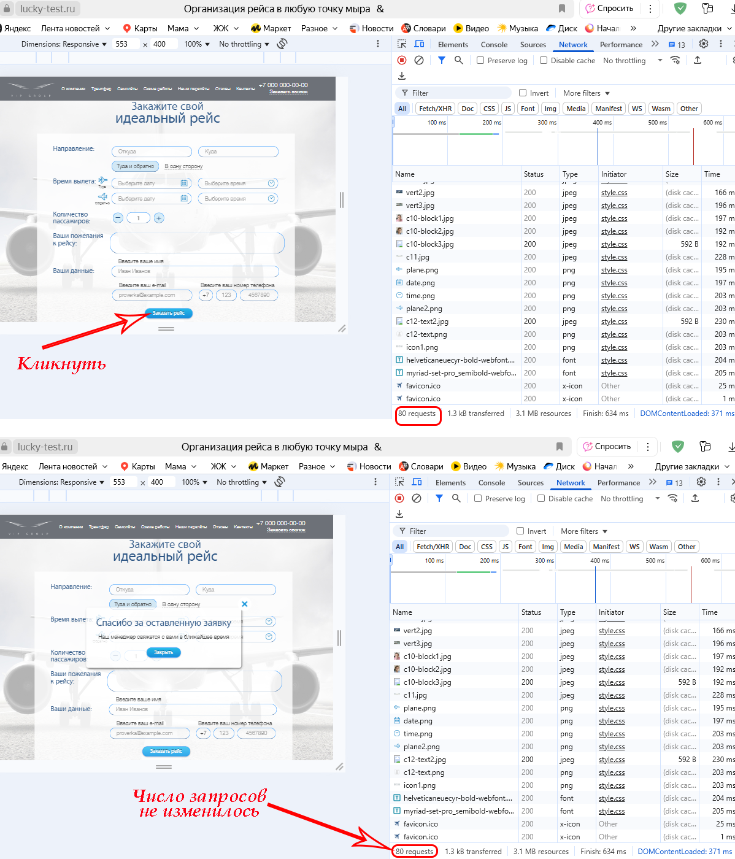 | Этот дефект наблюдается при заполнении формы заказа рейса: - находящейся на странице лендинга в под заголовком "Закажите свой идеальный рейс"; - вызываемой в разделе "Стандартная схема работы", кнопкой "Оставить заявку"; - вызываемой вразделе "Трансфер" кнопкой "Заказать трансфер"; - вызываемой в разделе "Самолеты" кнопкой "Заказать".
H | Форма "Заказать звонок"
H1 | Возможен ввод невалидного номера телефона в форме "Заказать звонок" | Возможен ввод номера телефона больше 10 цифр (максимальная длина полей ввода превышает необходимое количество знаков), можно вводить произвольные символы (не только цифры) в форме заказа рейса | 1. Открыть https://lucky-test.ru/test-task/index.html 2. В хедере кликнуть по ссылке Заказать звонок 3. В каждое из полей номера телефона ввести максимально возможное число произвольных символов | У пользователя нет возможности изменить шаблон номера телефона, есть проверка на ввод только цифр и на их цифр | В первом поле пользователь может изменить +7 на другие символы, в двух других полях можно ввести произвольные символы, превышающие десять штук | P3 Низкий | S4 Незначительная | Ссылка на окружение | 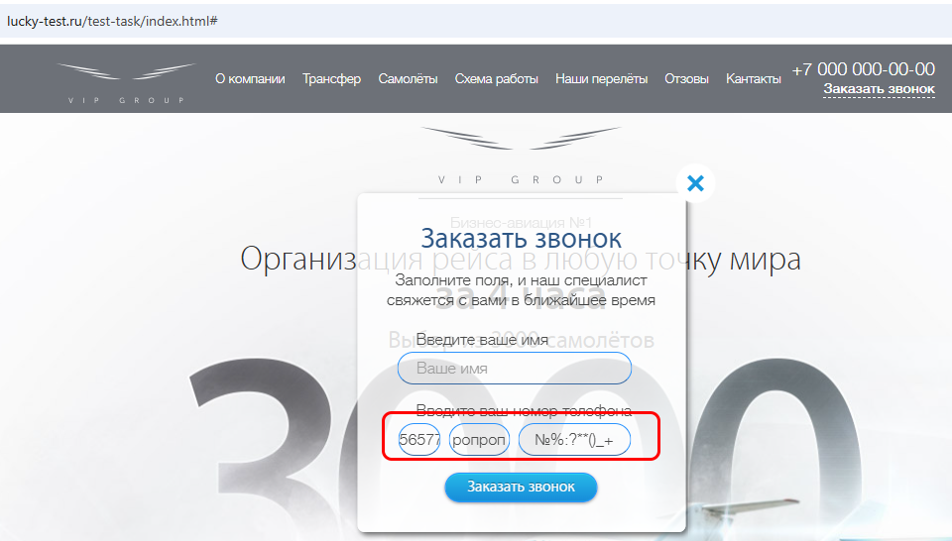 | Рекомендуется сделать одно поле для номера телефона (вместо трех) и сделать проверку на валидацию номера
H2 | Возможна отправка пустой формы | Возможна отправка пустой формы "Заказать звонок" | 1. Открыть https://lucky-test.ru/test-task/index.html 2. В хедере кликнуть по ссылке Заказать звонок 3. Кликнуть по кнопке "Заказать рейс" | Появлется предупреждение, данные из форма не отправляются | Появляется окно "Спасибо за оставленную заявку" | P3 Низкий | S4 Незначительная | Ссылка на окружение | 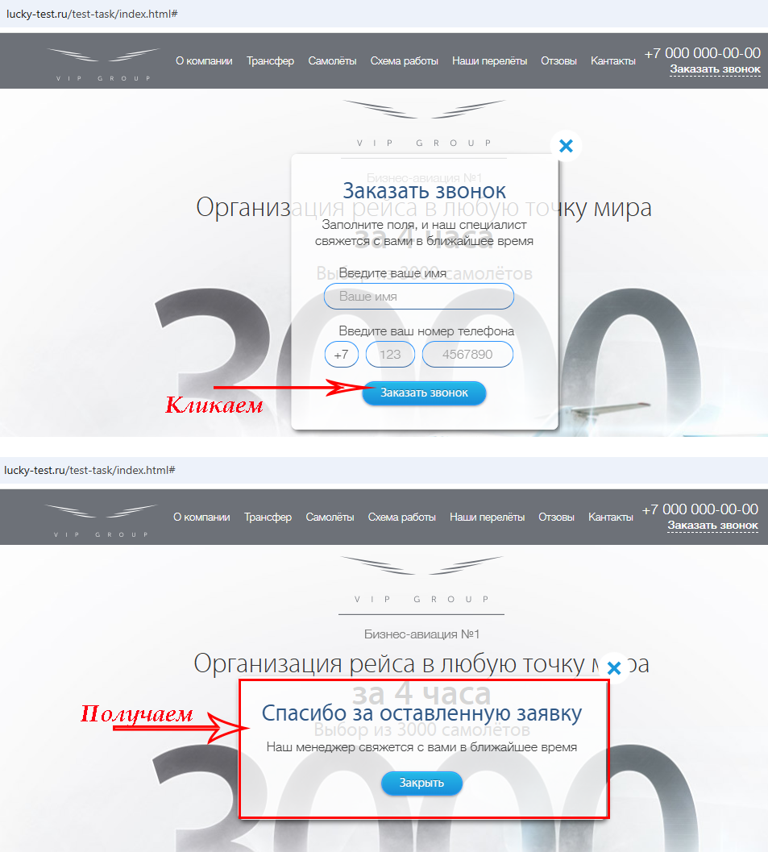
H3 | Данные из формы "Заказать звонок" не отправляются на сервер | Данные из формы "Заказать звонок" не отправляются на обработку, несмотря на окно подтверждения | 1. В браузере открыть DevTools, вкладку Network 2. Открыть https://lucky-test.ru/test-task/index.html 3.В хедере кликнуть по ссылке Заказать звонок 4. В окне заказа звонка кликнуть по кнопке "Заказать звонок" | Появляется новый запрос | Запрос не появляется | P1 Высокий | S2 Критическая | Ссылка на окружение | 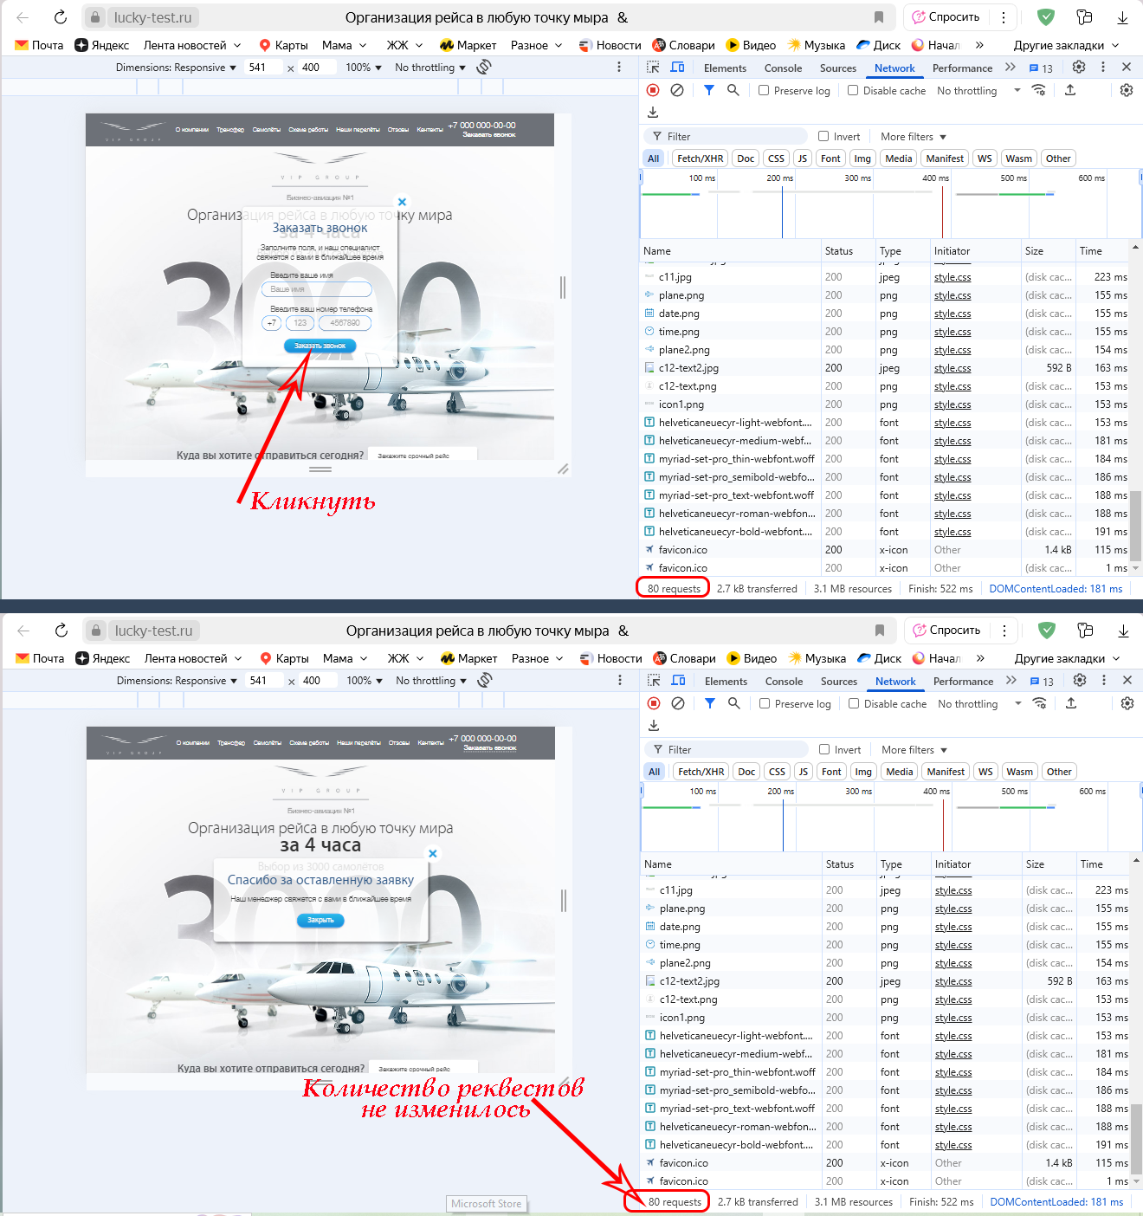
I | Форма "Оставьте заявку"
I1 | Возможен ввод невалидного номера телефона в форме "Оставьте заявку" | Возможен ввод номера телефона больше 10 цифр (максимальная длина полей ввода превышает необходимое количество знаков), можно вводить произвольные символы (не только цифры) в форме "Оставьте заявку" | 1. Открыть https://lucky-test.ru/test-task/index.html 2.Скроллить вниз до акции "Шампанское в подарок" 3. Кликнуть по кнопке "Получить" 4. В каждое из полей номера телефона ввести максимально возможное число произвольных символов | У пользователя нет возможности изменить шаблон номера телефона, есть проверка на ввод только цифр и на их цифр | В первом поле пользователь может изменить +7 на другие символы, в двух других полях можно ввести произвольные символы, превышающие десять штук | P3 Низкий | S4 Незначительная | Ссылка на окружение | 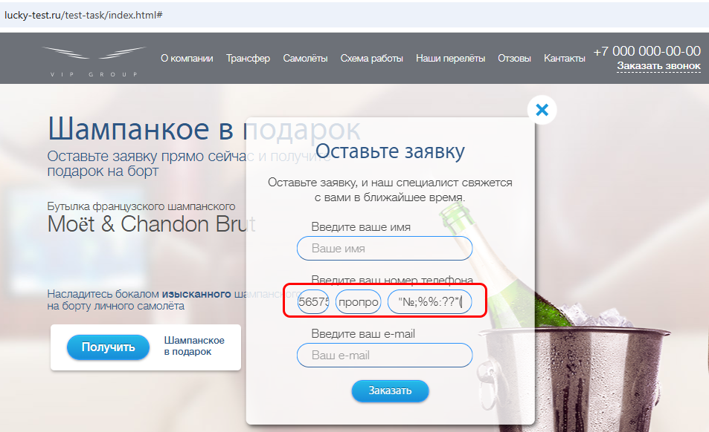 | Этот дефект наблюдается при заполнении формы "Оставьте заявку": - вызываемой в акции "Шампанское в подарок" кнопкой "Получить"; - вызываемой под заголовком"С нами удобно работать", кнопкой "Получить" (Коммерческое предложение для руководителей); - вызываемой в разделе "Самолеты"ссылкой "Посмотреть весь модельный ряд"; - вызываемой под заголовком "Схема для постоянных клиентов" кнопкой "Оставить заявку". Рекомендуется сделать одно поле для номера телефона (вместо трех) и сделать проверку на валидацию номера
I2 | Нет проверки в поле email'а | Пользователь может ввести невалидный email в форме "Оставьте заявку" | 1. Открыть https://lucky-test.ru/test-task/index.html 2.Скроллить вниз до акции "Шампанское в подарок" 3. Кликнуть по кнопке "Получить" | Появляется сообщение/индикатор о невалидности емейла | Сообщение/индикатор о невалидности email'а не появляется | P3 Низкий | S4 Незначительная | Ссылка на окружение | 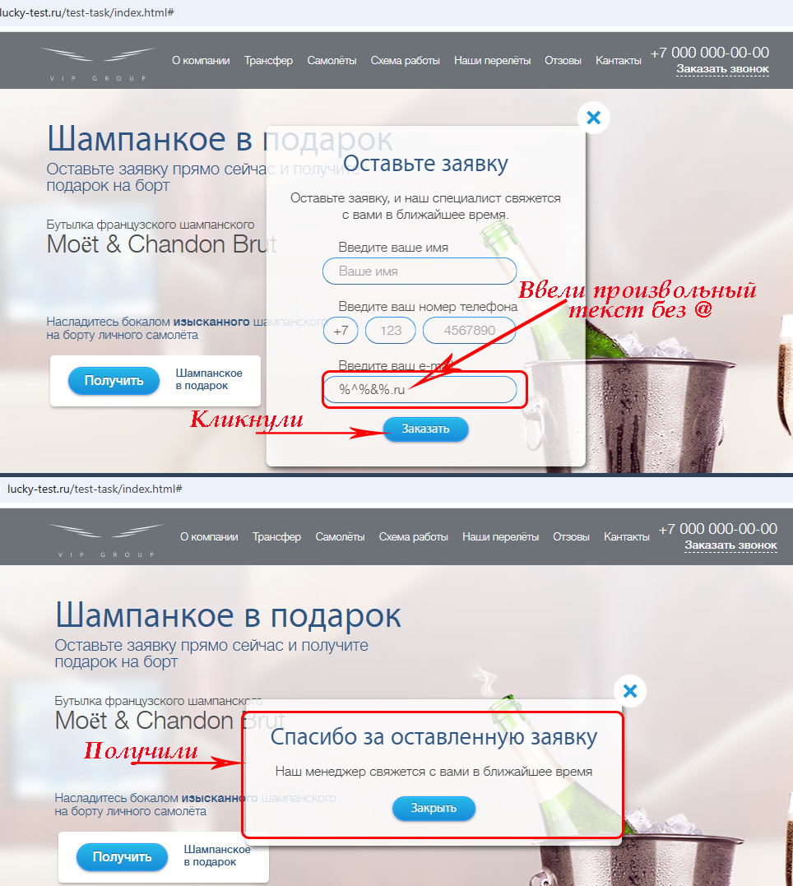 | Этот дефект наблюдается при заполнении формы "Оставьте заявку": - вызываемой в акции "Шампанское в подарок" кнопкой "Получить"; - вызываемой под заголовком"С нами удобно работать", кнопкой "Получить" (Коммерческое предложение для руководителей); - вызываемой в разделе "Самолеты"ссылкой "Посмотреть весь модельный ряд"; - вызываемой под заголовком "Схема для постоянных клиентов" кнопкой "Оставить заявку". Рекомендуется вместо простого текстового поля использовать поле типа email
I3 | Возможна отправка пустой формы | Возможна отправка пустой формы "Оставить заявку" | 1. Открыть https://lucky-test.ru/test-task/index.html 2.Скроллить вниз до акции "Шампанское в подарок" 3. Кликнуть по кнопке "Получить" | Появлется предупреждение, данные из форма не отправляются | Появляется окно "Спасибо за оставленную заявку" | P3 Низкий | S4 Незначительная | Ссылка на окружение | 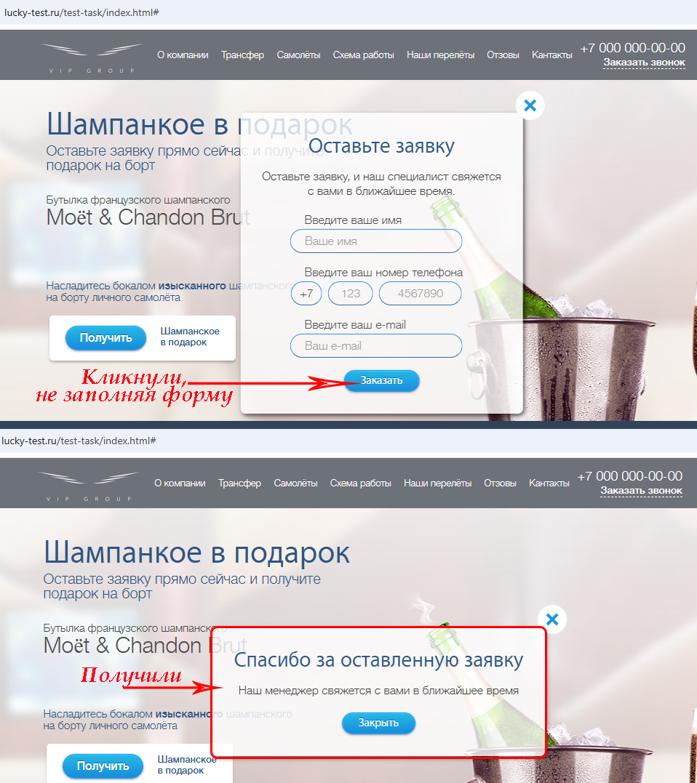 | Этот дефект наблюдается при заполнении формы "Оставьте заявку": - вызываемой в акции "Шампанское в подарок" кнопкой "Получить"; - вызываемой под заголовком"С нами удобно работать", кнопкой "Получить" (Коммерческое предложение для руководителей); - вызываемой в разделе "Самолеты"ссылкой "Посмотреть весь модельный ряд"; - вызываемой под заголовком "Схема для постоянных клиентов" кнопкой "Оставить заявку".
I4 | Данные из формы "Оставьте заявку" не отправляются на сервер | Данные из формы "Оставьте заявку" не отправляются на обработку | 1. В браузере открыть DevTools, вкладку Network 1. Открыть https://lucky-test.ru/test-task/index.html 2.Скроллить вниз до акции "Шампанское в подарок" 3. Кликнуть по кнопке "Получить" 5. В окне "Оставьте заявку" кликнуть по кнопке "Заказать" | Появляется новый запрос | Запрос не появляется | P1 Высокий | S2 Критическая | Ссылка на окружение |  | Этот дефект наблюдается при заполнении формы "Оставьте заявку": - вызываемой в акции "Шампанское в подарок" кнопкой "Получить"; - вызываемой под заголовком"С нами удобно работать", кнопкой "Получить" (Коммерческое предложение для руководителей); - вызываемой в разделе "Самолеты"ссылкой "Посмотреть весь модельный ряд"; - вызываемой под заголовком "Схема для постоянных клиентов" кнопкой "Оставить заявку".
J | Футер
J1 | Ссылка "Заказать звонок" в футере не рабочая | Ссылка "Заказать звонок" в футере не рабочая | 1. Открыть https://lucky-test.ru/test-task/index.html 2. В главном меню кликнуть "Контакты" 3. Кликнуть по cсылке "Заказать звонок" | Открывается окно заказа звонка | Ничего не происходит | P2 Средний | S3 Значительная | Ссылка на окружение
J2 | Ссылка "Политика конфиденциальности" в футере перенаправляет на начало страницы | Ссылка "Политика конфиденциальности" в футере не открывает соответствующий текст, а перенаправляет на начало страницы | 1. Открыть https://lucky-test.ru/test-task/index.html 2. В главном меню кликнуть "Контакты" 3. Кликнуть по cсылке "Политика конфиденциальности" | Открывается страница / окно с текстом политики конфиденциальности | Перенаправление к началу лендинга | P2 Средний | S3 Значительная | Ссылка на окружение | 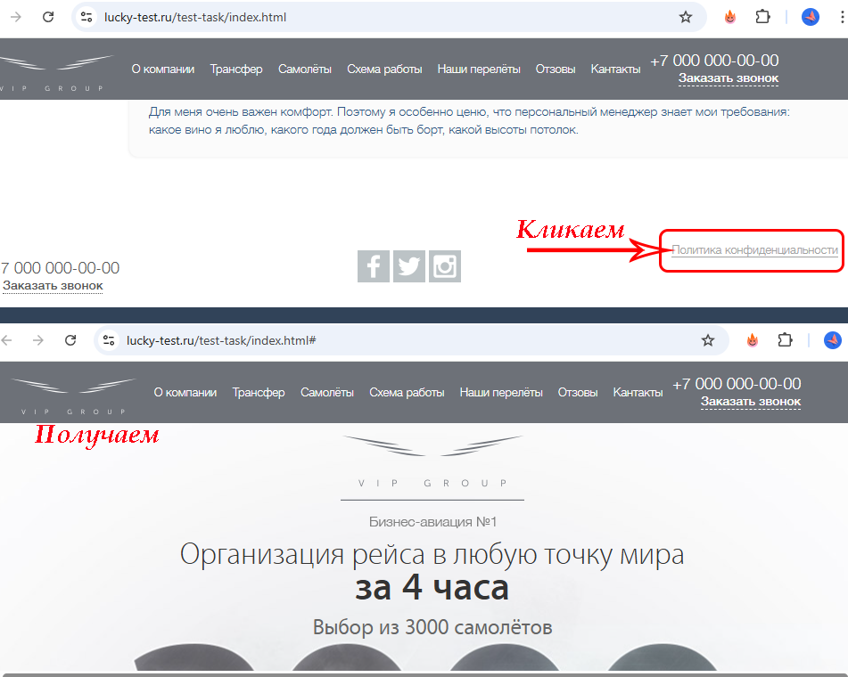
J3 | Ссылки на соцсети не рабочие | Ссылки на соцсети в футере перенаправляют на начало страницы, вместо того, чтобы пренаправлять в соцсети | 1. Открыть https://lucky-test.ru/test-task/index.html 2. В главном меню кликнуть "Контакты" 3. Кликнуть по очереди на значки соцсетей | Открывается страница компании в соотвествующей соцсети | Страницы соцсетей не открываются, пользователь перенаправляется на начало лендинга | P3 Низкий | S4 Незначительная | Ссылка на окружение | 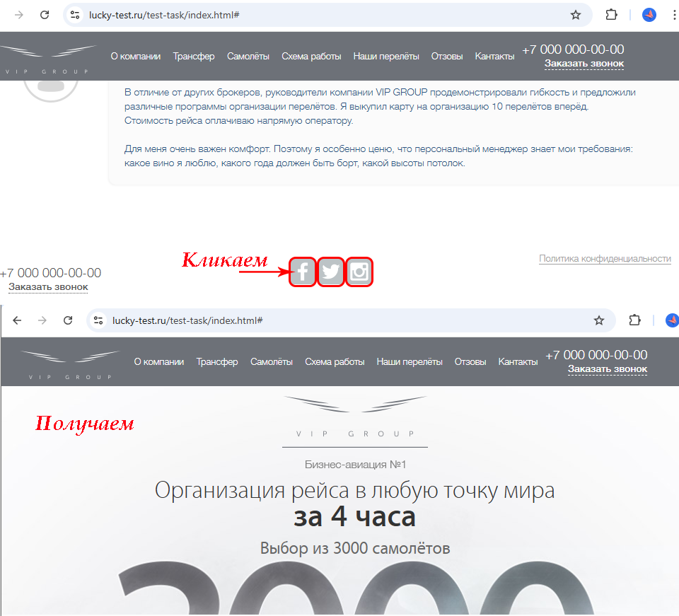
J4 | Отсутствует копирайт в футере | В футере нет значка копирайта с годом публикации или последнего обновления контента | 1. Открыть https://lucky-test.ru/test-task/index.html 2. В главном меню кликнуть "Контакты" 3. Обратить внимание на отсутствие копирайта | Виден копирайт | Нет копирайта | P3 Низкий | S4 Незначительная | Ссылка на окружение | 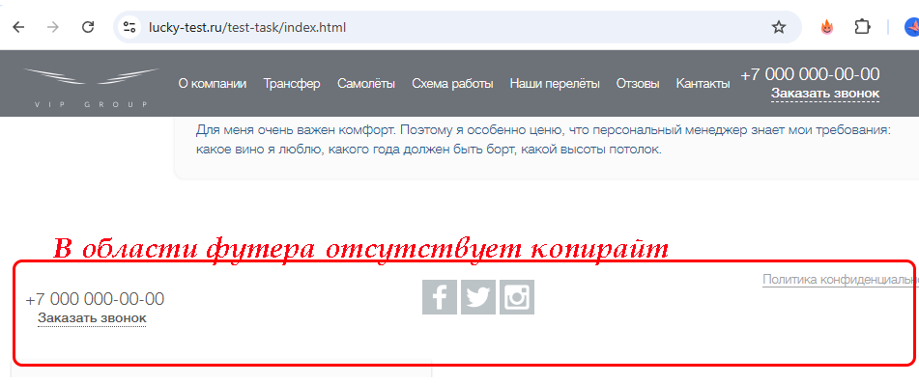

 | Общие рекомендации

